Zadanie 1
Zadanie 1
Uzupełnij obliczenia w metodzie doboru zmiennych
(metoda Hellwiga) i sformułuj wniosek

 | Y | X1 | X2 | X3
 | 0.76 | 275.7 | 25.08 | 64.6
 | 1.03 | 235 | 43.96 | 64.44 |  |  | -0.94090832928
 | 2.06 | 221.7 | 60.28 | 60.98 |  | R0 = | 0.49066745791
 | 4.11 | 228.3 | 29.28 | 60.14 |  |  | -0.98498782861
 | 4.85 | 239.7 | 69.92 | 57.82
 | 6.9 | 232.1 | 73.78 | 54.32 |  |  | 1 | -0.45155194996 | 0.94579066793
 | 6.6 | 222.4 | 26.6 | 56.5 |  | R = | -0.45155194996 | 1 | -0.47270922554
 | 7.13 | 203 | 72.98 | 52.15 |  |  | 0.94579066793 | -0.47270922554 | 1
 | 8.08 | 212.8 | 74.8 | 49.38
 | 10.55 | 196.1 | 46.68 | 50.08
 | 11.51 | 174.4 | 82.42 | 47.76
 | 12.11 | 178.5 | 34.24 | 43.09
 | 13.61 | 178.3 | 82.92 | 41.57
 | 14.52 | 172.8 | 89.24 | 42.43
 | 15 | 131.3 | 50.3 | 40.05
 | 16.34 | 123.5 | 97.14 | 38.39
 | 16.4 | 123 | 36.4 | 33.23
 | 18.39 | 102.7 | 99.68 | 31.63

 | średnia | 191.73888889 | 60.872222222 | 49.364444444
 | odchylenie | 46.303181303 | 24.183394798 | 9.9957792327
 | Wsp. Zm. | 0.24149081895 | 0.39728128718 | 0.20248945056

Kombinacja i jej skład. |  | Indywidualne wskaźniki pojemności inf. |  |  |  |  |  | Integralna poj. komb.
C1= | {X1} | h11= | 0.88530848411 |  |  |  |  | H1= | 0.88530848411
C2= | {X2} | h22= | 0.24075455425 |  |  |  |  | H2= | 0.24075455425
C3= | {X3} | h33= | 0.97020102251 |  |  |  |  | H3= | 0.97020102251
C4= | {X1,X2} | h41= | 0.60990478786 | h42= | 0.16586010184 |  |  | H4= | 0.7757648897
C5= | {X1,X3} | h51= | 0.45498649917 | h53= | 0.49861531279 |  |  | H5= | 0.95360181195
C6= | {X2,X3} | h62= | 0.16347731791 | h63= | 0.65878654502 |  |  | H6= | 0.82226386293
C7= | {X1;X2;X3} | h71= | 0.3692874258 | h72= | 0.12511532079 | h73= | 0.40115818286 | H7= | 0.89556092944

Wniosek:
Jako zmienne objaśniające w modelu należy przyjąć zmienne X1 oraz X2.

Zadanie 2
 | Zadanie 2
a) | Oblicz MNK-estymatory liniowego modelu ekonometrycznego Y(X) wg wzorów.
b) | Oblicz współczynnik determinacji. Zapisz model ekonometryczny.
c) | Oblicz podstawowe charakterystyki liniowego modelu regresji za pomocą funkcji Reglinp.
d) | Sporządź wykres Y(X), dodaj linię trendu wraz z jej równaniem i współczynnikiem determnacji.
 |  |  | a)
 | X | Y | t-Et | y-Ey
 | 25 | 23.4 | -1.071 | -0.13571428571
 | 26 | 25 | -0.071 | 1.4642857143
 | 24 | 22.8 | -2.071 | -0.73571428571 | a*= | -1.2342509264
 | 27 | 21 | 0.929 | -2.5357142857 | b*= | 55.714399153
 | 28 | 22 | 1.929 | -1.5357142857
 | 27 | 22.2 | 0.929 | -1.3357142857
 | 26 | 23 | -0.071428571429 | -0.53571428571
 | 31 | 18 | 4.9285714286 | -5.5357142857
 | 30 | 16.2 | 3.9285714286 | -7.3357142857
 | 31 | 19.4 | 4.9285714286 | -4.1357142857
 | 23 | 26.6 | -3.0714285714 | 3.0642857143
 | 24 | 29 | -2.0714285714 | 6
 | 23 | 29.8 | -3.0714285714 | 6.2642857143
 | 20 | 30.9 | -6.0714285714 | 7.3642857143
 | 26.071428571 | 23.535714286 | 134.92857143 | -166.53571429
 | Et | Ey

 | b)
 | Model ekonometryczny ma postać:
 | Y*=1,85337+(-24,7842*t)

 | X | Y | yt | et
 | 25 | 23.4 | 24.858125993 | -1.4581259926
 | 26 | 25 | 23.623875066 | 1.3761249338
 | 24 | 22.8 | 26.092376919 | -3.292376919
 | 27 | 21 | 22.38962414 | -1.3896241398
 | 28 | 22 | 21.155373213 | 0.84462678666
 | 27 | 22.2 | 22.38962414 | -0.18962413976
 | 26 | 23 | 23.623875066 | -0.62387506617
 | 31 | 18 | 17.452620434 | 0.54737956591
 | 30 | 16.2 | 18.686871361 | -2.4868713605
 | 31 | 19.4 | 17.452620434 | 1.9473795659
 | 23 | 26.6 | 27.326627845 | -0.72662784542
 | 24 | 29 | 26.092376919 | 3.107623081
 | 23 | 29.8 | 27.326627845 | 2.4733721546
 | 20 | 30.9 | 31.029380625 | -0.12938062467
 |  |  |  | 44.525283219 | 250.07214286

 | R2= | 0.8219502472

 | c)

 | a*= | -1.2342509264 | 55.714399153 | = b*
 |  | 0.16582910667 | 4.3539446241
 | R2= | 0.8219502472 | 1.926250313 | = s*e
 |  | 55.396892223 | 12
 |  | 205.54685964 | 44.525283219

 | d)

Zadanie 3
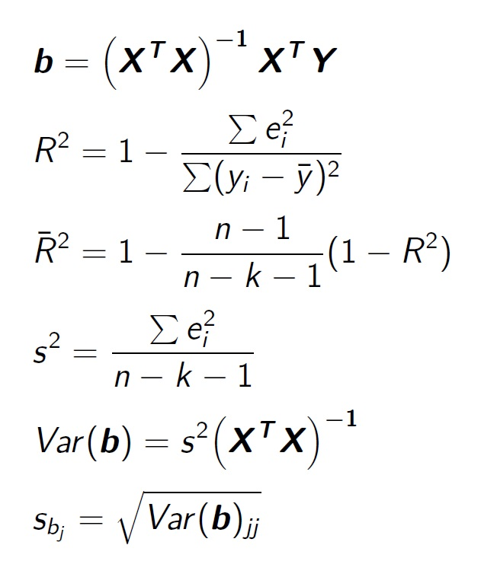
 | Zadanie 3
Na podstawie danych zawartych w tabeli
1. Za pomocą wzorów macierzowych oszacuj parametry strukturalne regresji liniowej Y=Y(X1, X2),
zapisz model ekonometryczny.
2. Oszacuj odchylenie standardowe składnika losowego.
3. Za pomocą macierzy kowariancji oszacuj odchylenia standardowe parametrów strukturalych
4. Oszacuj parametry regresji liniowej za pomocą funkcji REGLINP.
 | Polecenie1
 | Y | X1 | X2 |  |  | X1 | X2
 | 148.0 | 676.3 | 525.5 |  | 1 | 676.3 | 525.5
 | 151.3 | 601.2 | 512.5 |  | 1 | 601.2 | 512.5
 | 154.5 | 559.4 | 477.9 |  | 1 | 559.4 | 477.9
 | 159.0 | 511.9 | 452.1 |  | 1 | 511.9 | 452.1
 | 164.1 | 463.7 | 438.9 |  | 1 | 463.7 | 438.9
 | 168.4 | 417.5 | 451.7 |  | 1 | 417.5 | 451.7
 | 169.8 | 366.1 | 417.2 |  | 1 | 366.1 | 417.2
 | 174.7 | 318.2 | 434.2 |  | 1 | 318.2 | 434.2
 | 178.8 | 260.7 | 427.2 |  | 1 | 260.7 | 427.2
 | 178.5 | 191.3 | 383.6 |  | 1 | 191.3 | 383.6
 | 180.0 | 187.7 | 377.7 |  | 1 | 187.7 | 377.7
 | 181.1 | 182.4 | 364.3 |  | 1 | 182.4 | 364.3

 |  | 12 | 4736.4 | 5262.8 |  |  | 43.035815917 | 0.035016274425 | -0.12945216865
 | XTX= | 4736.4 | 2191458.72 | 2167376.27 |  | (XTX)-1= | 0.035016274425 | 3.4033921217E-05 | -0.00011047228805
 |  | 5262.8 | 2167376.27 | 2335861.48 |  |  | -0.12945216865 | -0.00011047228805 | 0.00039459355646

 |  | 0
 |  | 0 |  | XTY= | 2008.2 |  |  | b=(XTX)-1XTY= | 184.6796586
 |  | 0 |  |  | 770605.7 |  |  |  | -0.076674965132
 |  | 0 |  |  | 874636.46 |  |  |  | 0.029491411723

 |  |  |  | Model: Y=184,68+(-0,08)X1+0,03X2

 | Polecenie2
 | Y*=Xb | e=Y-Y* | Y-Yśr
 | 148.32211654 | -0.322 | -19.3
 | 153.69701807 | -2.397 | -16.0
 | 155.88162877 | -1.382 | -12.8 |  | n= | 12
 | 158.76281119 | 0.237 | -8.3 |  | k= | 2
 | 162.06925788 | 2.031 | -3.3 |  | st.sw.=n-k-1= | 9
 | 165.98913134 | 2.411 | 1.1
 | 168.91277084 | 0.887 | 2.4 |  | Sei2= | 33.550821767
 | 173.08685567 | 1.613 | 7.4
 | 177.28922628 | 1.511 | 11.4 |  | s2= | 3.7278690853
 | 181.32464331 | -2.825 | 11.2 |  | s= | 1.9307690399
 | 181.42667386 | -1.427 | 12.7
 | 181.43786625 | -0.338 | 13.8 |  | Yśr= | 167.4

 |  |  |  |  | R2= | 0.97825709672
 |  |  |  |  | Skor. R2= | 0.97342534043

 | Polecenie3 |  |  |  |  |  |  | Polecenie4
 |  |  |  |  |  |  |  |  | ReglinP
 |  | 160.43188771 | 0.13053608691 | -0.48258073754 |  |  |  |  | b2 | b1 | b0
 | Var(b)= | 0.13053608691 | 0.00012687400275 | -0.0004118262274 |  |  |  |  | 0.029491411723 | -0.076674965132 | 184.6796586
 |  | -0.48258073754 | -0.0004118262274 | 0.0014709931204 |  |  |  | sbi | 0.038353528135 | 0.011263836059 | 12.666170997
 |  |  |  |  |  |  |  | R2, s | 0.97825709672 | 1.9307690399 | #N/A
 |  |  |  |  |  |  |  |  | 202.46408118 | 9 | #N/A
 |  |  |  |  |  |  |  |  | 1509.5191782 | 33.550821767 | #N/A

 | sb0= | 12.666170997
 | sb1= | 0.011263836059
 | sb2= | 0.038353528135

